carros
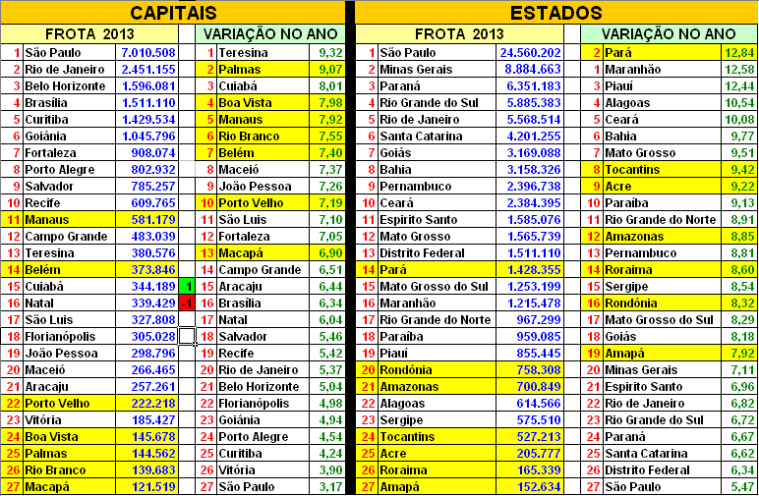
 | Cidade | Estado | População (2013) | Automóveis* (dez/2013) | Habitantes por veículo | Veículos por 100 hab | MARCA | MODELO | CIDADE
1ª | Curitiba | PR | 1,848,946 | 1,015,455 | 1.82 | 54.95 | CHEVROLET | Cruze/Cruze Sport 6 | São Caetano do Sul SP
2ª | Florianópolis | SC | 453,285 | 211,550 | 2.14 | 46.73 |  | Spin/Cobalt/Montana | São Caetano do Sul SP
3ª | Belo Horizonte | MG | 2,479,165 | 1,116,896 | 2.22 | 45.05 |  | Classic/S10 | São Caetano do Sul SP
4ª | São Paulo | SP | 11,821,873 | 5,045,415 | 2.34 | 42.74 |  | Celta/Prisma | Gravataí – RS
5ª | Goiânia | GO | 1,393,575 | 572,968 | 2.43 | 41.15 | CITROEN | C3/C3 Picasso/Aircross | Porto Real – RJ
6ª | Brasília | DF | 2,789,761 | 1,116,201 | 2.5 | 40.00 | FIAT | Novo Palio/Siena EL | Betim – MG
7ª | Porto Alegre | RS | 1,467,816 | 580,842 | 2.53 | 39.53 |  | Palio Fire/Mille/Uno | Betim – MG
8ª | Vitória | ES | 348,268 | 125,459 | 2.78 | 35.97 |  | Idea/Strada | Betim – MG
9ª | Cuiabá | MT | 569,830 | 181,346 | 3.14 | 31.85 |  | Palio Weekend | Betim – MG
10ª | Campo Grande | MS | 832,352 | 251,840 | 3.31 | 30.21 |  | Palio Adventure | Betim – MG
11ª | Rio de Janeiro | RJ | 6,429,923 | 1,849,881 | 3.48 | 28.74 |  | Doblò/Punto/Bravo | Betim – MG
12ª | Aracaju | SE | 614,577 | 156,758 | 3.92 | 25.51 | FORD | ka/Courier | São Bernardo – SP
13ª | Natal | RN | 853,928 | 207,064 | 4.12 | 24.27 |  | Fiesta Rocam/EcoSport | Camaçari – BA
14ª | Palmas | TO | 257,904 | 61,228 | 4.21 | 23.75 | HONDA | Fit/City/Civic | Sumaré – SP
15ª | Recife | PE | 1,599,513 | 379,009 | 4.22 | 23.70 | HYUNDAI | Tucson | Anápolis – GO
16ª | João Pessoa | PB | 769,607 | 176,269 | 4.37 | 22.88 | MITSUBISHI | L200 Triton | Catalão – GO
17ª | Fortaleza | CE | 2,551,806 | 526,666 | 4.85 | 20.62 |  | Pajero TR 4/Dakar | Catalão – GO
18ª | Teresina | PI | 836,475 | 168,864 | 4.95 | 20.20 | NISSAN | Livina/Grand Livina | São José dos Pinhais – PR
19ª | Porto Velho | RO | 484,992 | 93,817 | 5.17 | 19.34 |  | Grand Frontier | São José dos Pinhais – PR
20ª | Salvador | BA | 2,883,682 | 542,858 | 5.31 | 18.83 | PEUGEOT | Hoggar | Porto Real – RJ
21ª | Sao Luis | MA | 1,053,922 | 181,420 | 5.81 | 17.21 |  | 207(Hatch/SW/Escapade/Sedã) | Porto Real – RJ
22ª | Maceió | AL | 996,733 | 164,129 | 6.07 | 16.47 | RENAULT | Sandero/Logan/Duster | São José dos Pinhais – PR
23ª | Boa Vista | RR | 308,996 | 50,342 | 6.14 | 16.29 |  | Sandero Stepway | São José dos Pinhais – PR
24ª | Manaus | AM | 1,982,177 | 315,298 | 6.29 | 15.90 | TROLLER | T 4 | Horizonte – CE
25ª | Rio Branco | AC | 357,194 | 53,921 | 6.62 | 15.11 | TOYOTA | Corolla | Indaiatuba – SP
26ª | Belém | PA | 1,425,922 | 209,592 | 6.8 | 14.71 | VOLKSWAGEN | Gol G4/Gol/Saveiro | São Bernardo do Campo – SP
27ª | Macapá | AP | 437,256 | 53,555 | 8.16 | 12.25 |  | Gol/Voyage | Taubaté – SP
 |  |  |  |  |  |  |  | Polo(hatch/Sedã)/Parati | São Bernardo do Campo – SP
 |  |  |  |  |  |  |  | Fox/Cross Fox | São José dos Pinhais – PR
 |  |  |  |  |  |  |  | Space Fox/Golf | São José dos Pinhais – PR
DENSIDADE - TOTAL DE VEÍCULOS POR 100 HABITANTES - JULHO 2013

